プロジェクト計画
プロジェクト計画書
1 | システム名 |  | CalörieMeter（カロリーメーター） | （記述例） - 記述方法不問 | 機能

2 | システムの目的とソリューション
 | 【ポイント】①なぜこのシステムを作成することになったのか？ ②目的（背景にある課題）を達成する為、どのようなソリューションで実現するのか？ ③どの様な効果を期待しているのか？

 | 現代社会では健康志向が高まる一方で、日々の食生活を継続的に管理することは容易ではなく、その背景として 「食事制限によるストレス」、「継続利用の難しさ」 から、健康管理(食事管理)を始めること自体に躊躇してしまいます。 そこで 「“ユーザーの生活に寄り添い、継続可能な食生活管理”」 を目的とした、AI技術を用いて手軽でストレスの少ない健康サポートを提供することを目指します。 CalörieMeterは、「AI × 食 × 個性」をテーマとした、 「制限型」の健康管理から、「“ 寄り添い型 ”健康サポート 」へとシフトした次世代型食生活支援アプリです。

3 | システムの概要
 | 【ポイント】①どのようなシステムか？ ②システムを利用してどこまで実現可能か？ ③システム規模（利用者数等）は？ ④システム（機能等）と提案先やシステム利用者の関係は？

 | ① CalörieMeterは、AIによる画像解析と個人情報に基づくパーソナライズを組み合わせた 「食生活管理支援システム」です。 ② ユーザーが記録した食事をAIが自動的に解析し、以下を提案 • カロリー自動計測機能：食事画像をAIが解析し、食材ごとのカロリーや栄養バランスを算出 • 摂取記録・履歴管理機能：1日ごとに食事内容を記録・閲覧可能 • パーソナライズド提案機能：ユーザーの嗜好・活動量・生活範囲に基づいた食事提案 • 行動背景分析機能（拡張計画）：位置情報・経済面・既往歴などを加味した最適提案 従来の「制限型」の健康管理から「“寄り添い型”の健康サポート」 へとシフトする。 ③ システム規模（想定利用者） → 仮値(推定) • 初年度想定利用者数：約1,000人（個人利用中心） ▼ 初期段階での実用性と信頼性を要する • 中期目標（3年以内）：3,000人（法人・自治体連携含む） → 初期利用者によるデータ蓄積に大きく依存するが、多大な拡張性と規模の拡大を見込む • データ蓄積量：平均1人あたり1日3枚の写真 × 1,000人 → 約110万件/年 ▼ 学習モデルの構築ができることが前提となる - 初期段階での目標値 • スマートフォンアプリまたはWebブラウザ上での利用 • 主要な食材（約1,000種類）に対するAI画像認識とカロリー算出 • 個人設定による自動カロリー目安の算出 • 簡易的な代替メニュー提案機能 • データ保存および履歴管理 - 段階的な拡張性 • 行動範囲や購入履歴を活用した提案 • 経済性・嗜好・地理的要素を反映したパーソナライズ • コミュニティ・レシピ共有機能 ④ 期待される効果 • 健康面の改善効果：偏食や栄養バランスの偏りの自覚と生活習慣病リスクの軽減 • 心理的ストレスの軽減：「禁止」ではなく「提案」によるポジティブな健康習慣づくり • 経済的メリット：嗜好と予算に応じた代替提案により無駄な支出の抑制 • 継続率の向上：AIによる自動記録と習慣化支援により、従来の健康アプリよりも高い継続利用を目指す 総括：CalörieMeterは、「AI × 食 × 個性」をテーマとした次世代型食生活支援アプリです。 ストレスの少ない健康管理を実現し、ユーザーの生活にコミットした「“競走する健康支援システム”」を目指す。(仮)

4 | システムの構成
 | OS | Windows
 | 開発ツール | VScode
 | 使用言語 | Python, JavaScript
 | サーバ(サービス) | Gunicorn
 | ハードウェア構成
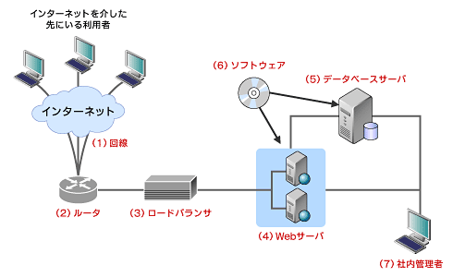
 | 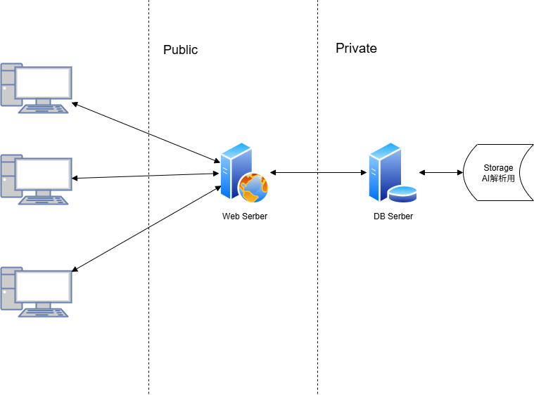 |  |  | （例）

5 | システムの機能要件
 | 別紙1に記入 |  |  | OS／開発ツール／使用言語／サーバ構成（サービス）／ハードウェア構成 ⸻ ① オンプレミス構成（自社サーバ運用型） 項目 / 内容 OS・サーバ: Ubuntu Server 22.04 LTS 開発環境: Windows 11 開発ツール: { IDE: Visual Studio Code DBツール: DBeaver / pdAdmin バージョン管理: Git + GitHub } 使用言語: { バックエンド: Python（Django or Flask / FastAPI） フロントエンド: HTML / CSS / JavaScript（React） AI解析: Python（PyTorch / OpenCV / TensorFlow Lite） DB: PostgreSQL / SQLite（開発用） } サーバ構成: { - Webサーバ：Nginx - アプリケーションサーバ：Flask (Gunicorn) - DBサーバ：PostgreSQL 15 - AIモデルサーバ：PyTorch推論用GPUサーバ } ハードウェア構成: { - Web/DB共用サーバ: CPU Xeon Gold 12core / RAM 32GB / SSD 2TB(仮定) - AI推論サーバ(別筐体) : GPU（NVIDIA RTX 4080）搭載、RAM 64GB - バックアップサーバ: HDD 8TB × RAID5 } 特徴・メリット: - セキュリティを完全に自社で制御可能 - ネットワーク依存が少ない（学内・社内LANで運用可能） - データ漏洩リスクを低減 デメリット: - 初期導入・維持コスト割高 - 拡張性・スケーラビリティが低い - AI処理の負荷分散が困難 ⸻ ② クラウド構成（フルクラウド運用型） OS・クラウドVM: Ubuntu 22.04 LTS（AWS EC2） 開発環境: Windows (ローカル) 開発ツール(AWS): { AWS Cloud9（クラウドIDE） GitHub + GitHub Actions（CI/CD） AWS CloudWatch（監視） Amazon S3（画像・モデル保存） } 使用言語: { バックエンド: Python（Django / Flask / FastAPI） フロントエンド: React / Next.js AIモデル: PyTorch / TensorFlow（Amazon SageMaker） DB: Amazon RDS (PostgreSQL) } サーバ（サービス）構成: { - API層: AWS Lambda（サーバレス実装） or EC2 + Django / Flask - AI解析層: Amazon SageMaker（モデル学習・推論） - DB層: Amazon RDS (PostgreSQL) - ストレージ層: Amazon S3（画像・履歴保存） - フロントエンド配信: AWS Amplify or CloudFront + S3 } ハードウェア構成(クラウド側): { - コンピュート: t3.large～g5.xlarge（GPU対応） - ストレージ: S3 Standard（AIモデル＋画像データ用） } 特徴・メリット: { - 初期投資が低い・柔軟なスケールアウトが可能 - AI処理をSageMakerに任せることで高精度・高効率 - 自動バックアップ・ログ収集・可用性確保が容易 } デメリット: { - 継続的なランニングコストが発生 - クラウド障害時に全体が停止 - データの所在・外部依存があるため規制への対応が必要 } (AWS公式サイトより抜粋) ⸻ ③ ハイブリッドクラウド構成 （オンプレ＋クラウド併用） 項目 / 内容 OS ・オンプレ側: Ubuntu Server 22.04 LTS（AI推論サーバ） クラウド側: - AWS EC2（API・Web・DB層） 開発ツール: { - JetBrains PyCharm（ローカル開発） - GitHub Actions（CI/CDパイプライン） - Docker / Docker Compose（環境統一） 使用言語: { バックエンド
6 | 開発体制
 | 【ポイント】①担当者の役割が明確になっているか？ ②進捗管理、仕様管理、試験（品質）管理等が行える体制となっているか？

 | ① WBSを使用して、分担と進捗を管理します ② 管理は①と同様です、仕様管理と試験(テスト)はアジャイルを採ります

7 | 開発スケジュール
 | 別紙2に記入
8 | 開発で苦労すると思われる点、リスク
 | リスク：AI精度の手詰まり 苦慮する点：技量の不足

 | その対応策
 | アジャイルの利点をいかして繰り返し精度の向上に努める

別紙１） 機能要件
別紙1.システムの機能要件
【ポイント】①システムの目的を達成するための機能が網羅されているか？ ②機能は、入力系、照会系、帳票、バッチ処理等が明確となっているか？ ③システム導入後の運用面（バックアップ、障害対応など）への配慮がされているか？

こちらは記入例です。 機能要件は、下記を参考にしてみましょう。
独立行政法人情報処理推進機構(IPA)「システム機能階層図」
https://www.ipa.go.jp/sec/tool/ep/ep2.html
No | 機能名 |  |  | 分類 | 機能概要 | 実績
 | 大機能 | 中機能 | 小機能
1 | 新規取引 | 新規取引申請 | 新規取引申請 | 入力系 | ｘｘｘができる | 実装済み
2 |  |  | 新規取引申請承認 | 入力系 | ｘｘｘができる | 未実施
3 |  | 信用調査結果登録 | 与信限度額登録 | 入力系 | ｘｘｘができる | 未実施
4 |  |  | 販売条件登録 | 入力系 | ｘｘｘができる | 未実施
5 | 受注管理 | 受注案件登録 |  | 入力系 | ｘｘｘができる | 実装済み
6 |  | 受注内容登録 |  | 入力系 | ｘｘｘができる | 実装済み
7 | 出荷管理 | 出荷予定登録 |  | 入力系 | ｘｘｘができる | 実装済み
8 |  | 出荷依頼 |  | 入力系 | ｘｘｘができる | 未実施
9 | 在庫引当 | 在庫確認 |  | 参照系 | ｘｘｘができる | 未実施
10 |  | 在庫引当 |  | 入力系 | ｘｘｘができる | 未実施
11 | 製品有高帳更新 | 製品有高帳参照 |  | 参照系 | ｘｘｘができる | 実装済み
12 |  | 製品有高帳更新 |  | 入力系 | ｘｘｘができる | 実装済み
13 | 債権管理 | 債権計上データ取込 |  | 参照系 | ｘｘｘができる | 未実施
14 |  | 請求書発行 |  | 帳票系 | ｘｘｘができる | 未実施
15 | 入金管理 | 入金入力 |  | 入力系 | ｘｘｘができる | 実装済み
16 |  | 入金予定変更 |  | 入力系 | ｘｘｘができる | 実装済み
17
18
19
20
21
22
23
24
25
26
27
28
29
30

別紙１）非機能要件
別紙1.システムの非機能要件
【ポイント】④非機能要件（性能や信頼性，拡張性，セキュリティ）の配慮がされているか？

No | 項目 | ファクター | 機能概要 | 実績

こちらは記入例です。 非機能要件は、下記を参考にしてみましょう。 独立行政法人情報処理推進機構(IPA)「非機能要求グレード2018」
https://www.ipa.go.jp/sec/softwareengineering/std/ent03-b.html
1 | 可用性 | 稼働率 | ｘｘｘができる | 達成
2 |  |  | 〇％以上の稼働率を保証する | 未達成
3
4
5 | 性能 拡張性 | レスポンスタイム | ｘｘｘができる | 未達成
6 |  |  | 〇〇処理（機能）において、〇秒以内に実行できる | 達成
7 |  |  | ピーク時において、××処理（機能）を〇秒以内に実行できる | 達成
8
9 | 運用 保守性
10
11
12
13 | 移行性
14
15
16
17 | セキュリティ
18
19
20
21 | システム環境 テクノロジー
22
23
24
25
26
27
28
29
30

別紙２）開発スケジュール予定＆実績
別紙2.開発スケジュール予定＆実績
システム名 |  | CalörieMeter

アジャイル開発を行った場合、
こちらの資料は必要ございません。
工程 |  | 成果物 | 担当 | 工数 （人日） |  | 進捗 | 9月 |  |  | 10月 |  |  | 11月 |  |  | 12月 |  |  | 1月 |  |  | 備考
 |  |  |  |  |  |  | 上 | 中 | 下 | 上 | 中 | 下 | 上 | 中 | 下 | 上 | 中 | 下 | 上 | 中 | 下
1 | 企画 |  |  | 予定 | 0.0 | 0%
 |  |  |  | 実績 | 0.0 | 0%
2 | プロジェクト計画 |  |  | 予定 | 0.0 | 0%
 |  |  |  | 実績 | 0.0 | 0%
3 | 顧客レビュー |  |  | 予定 | 0.0 | 0%
 |  |  |  | 実績 | 0.0 | 0%
4 | システム設計 |  |  | 予定 | 0.0 | 0%
 |  |  |  | 実績 | 0.0 | 0%
5 | 設計書レビュー |  |  | 予定 | 0.0 | 0%
 |  |  |  | 実績 | 0.0 | 0%
6 | プログラミング |  |  | 予定 | 0.0 | 0%
 |  |  |  | 実績 | 0.0 | 0%
7 | テスト |  |  | 予定 | 0.0 | 0%
 |  |  |  | 実績 | 0.0 | 0%
8 | 校内大会 |  |  | 予定 | 0.0 | 0%
 |  |  |  | 実績 | 0.0 | 0%
9 | 改修 |  |  | 予定 | 0.0 | 0%
 |  |  |  | 実績 | 0.0 | 0%

